Источники
 |  |  |  |  | Форма 0503117 с.3
3. Источники финансирования дефицита бюджета

Наименование показателя | Код строки | Код источника финансирования дефицита бюджета по бюджетной классификации | Утвержденные бюджетные назначения | Исполнено | Неисполненные назначения

1 | 2 | 3 | 4 | 5 | 6
Источники финансирования дефицита бюджета - всего | 500 | x | - | 451,857.80 | -
в том числе:
источники внутреннего финансирования бюджета | 520 | x | - | - | -
из них:
источники внешнего финансирования бюджета | 620 | x | - | - | -
из них:
Изменение остатков средств | 700 |  | - | 451,857.80 | -
Изменение остатков средств на счетах по учету средств бюджетов | 700 | 000 01 05 00 00 00 0000 000 | - | 451,857.80 | -
увеличение остатков средств, всего | 710 |  | -11,729,334.33 | -2,170,924.08 | X
Увеличение остатков средств бюджетов | 710 | 000 01 05 00 00 00 0000 500 | -11,729,334.33 | -2,170,924.08 | X
Увеличение прочих остатков средств бюджетов | 710 | 400 01 05 02 00 00 0000 500 | -11,729,334.33 | -2,170,924.08 | X
Увеличение прочих остатков денежных средств бюджетов | 710 | 400 01 05 02 01 00 0000 510 | -11,729,334.33 | -2,170,924.08 | X
Увеличение прочих остатков денежных средств бюджетов сельских поселений | 710 | 400 01 05 02 01 10 0000 510 | -11,729,334.33 | -2,170,924.08 | X
уменьшение остатков средств, всего | 720 |  | 11,729,334.33 | 2,622,781.88 | X
Уменьшение остатков средств бюджетов | 720 | 000 01 05 00 00 00 0000 600 | 11,729,334.33 | 2,622,781.88 | X
Уменьшение прочих остатков средств бюджетов | 720 | 400 01 05 02 00 00 0000 600 | 11,729,334.33 | 2,622,781.88 | X
Уменьшение прочих остатков денежных средств бюджетов | 720 | 400 01 05 02 01 00 0000 610 | 11,729,334.33 | 2,622,781.88 | X
Уменьшение прочих остатков денежных средств бюджетов сельских поселений | 720 | 400 01 05 02 01 10 0000 610 | 11,729,334.33 | 2,622,781.88 | X

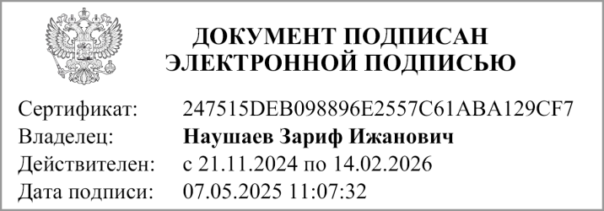
Руководитель |  |  | Дюсембаев Роберт Утеулеевич
 | (подпись) |  | (расшифровка подписи)


Руководитель финансово- экономической службы |  |  | Наушаев З. И.
 | (подпись) |  | (расшифровка подписи)


Главный бухгалтер |  |  | Умбеталиева Д.К.
 | (подпись) |  | (расшифровка подписи)

"01" мая 2025 г.

Документ подписан электронной подписью. Дата представления 06.05.2025 Главный бухгалтер(Джантлиева Альфия Измаиловна, Сертификат: 00CA6DC8553415E498EA9EBA9532532F94, Действителен: с 27.03.2024 по 20.06.2025), Руководитель финансово-экономической службы(Наушаев Зариф Ижанович, Сертификат: 247515DEB098896E2557C61ABA129CF7, Действителен: с 21.11.2024 по 14.02.2026), Руководитель(Наушаев Зариф Ижанович, Сертификат: 247515DEB098896E2557C61ABA129CF7, Действителен: с 21.11.2024 по 14.02.2026)

